DEVIS OK (2)
CLIENT : SE-CN ZLECAF
ADRESSE :
TEL : 2722599805
FAX :
N°CC :

DEVIS N°0146/2026

MAINTENANCE PREVENTIVE PONCTUELLE
ET VIDANGE DU GROUPE ELECTROGENE LG WILSON 33 KVA
 |  |  |  | Date : 03/03/2026

N° | DÉSIGNATIONS | U | QTÉ | PU | MONTANT

 | I- REMPLACEMENT DES ELEMENTS FILTRANTS
 | Filtre à Air | u | 1 | 18,547 | 18,547 | 14,267 | 1.3
 | Filtre à Gasoil | u | 1 | 39,636 | 39,636 | 30,489 | 1.3
 | Filtre à Huile | u | 1 | 10,499 | 10,499 | 8,076 | 1.3
 | Huile moteur 15w40 | ml | 15 | 3,000 | 45,000 | 2,348 | 1.3
 | Liquide de refroidissement | ml | 15 | 3,500 | 52,500 | 2,550 | 1.3
 | Chargeur Batterie 12V5Ah | u | 1 | 90,000 | 90,000 | 55,000 | 1.3
 | DPN 6A | u | 1 | 4,000 | 4,000 |  | 1.3
 | Diode de proctection | u | 1 | 8,000 | 8,000 | 6,000 | 1.3

 | II - MAINTENANCE DU GROUPE ELECTROGENE
 | Maintenance et vidange du groupe | Ens | 1 | 100,000 | 100,000 |  | a la demande de madame kouassi

 | Destruction des pièces de rechange (les dechets issus de la vidange) - A la charge du client |  | 1 | 50,000 | PM

 | CONDITIONS COMMERCIALES
 | Validité de l'offre : 01 Mois
 | Délai d'exécution des travaux : Selon planning
 | Règlement : Selon nos termes

TOTAL HT |  |  |  |  | 368,182
TVA 18% |  |  |  |  | 66,273
TOTAL TTC |  |  |  |  | 434,454

Arrêté le présent devis à la somme de :
Quatre cent trente-quatre mille quatre cent cinquante-quatre Francs CFA

SERVICE COMMERCIAL

Feuil2
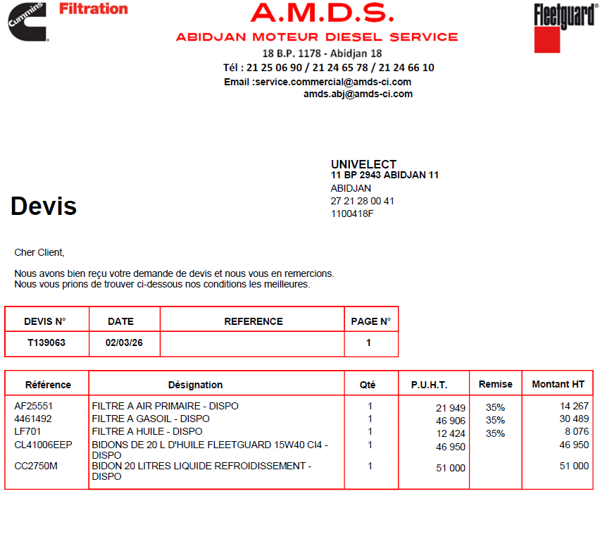

DEVIS OK ANNULE
CLIENT : SE-CN ZLECAF
ADRESSE :
TEL : 2722599805
FAX :
N°CC :

DEVIS N°0146/2026

MAINTENANCE PREVENTIVE PONCTUELLE
ET VIDANGE DU GROUPE ELECTROGENE LG WILSON 33 KVA
 |  |  |  | Date : 03/03/2026

N° | DÉSIGNATIONS | U | QTÉ | PU | MONTANT

 | I- REMPLACEMENT DES ELEMENTS FILTRANTS
 | Filtre à Air | u | 1 | 18,547 | 18,547 | 14,267 | 1.3
 | Filtre à Gasoil | u | 1 | 39,636 | 39,636 | 30,489 | 1.3
 | Filtre à Huile | u | 1 | 10,499 | 10,499 | 8,076 | 1.3
 | Huile moteur 15w40 | ml | 15 | 3,000 | 45,000 | 2,348 | 1.3
 | Liquide de refroidissement | ml | 15 | 3,500 | 52,500 | 2,550 | 1.3
 | Chargeur Batterie 12V5Ah | u | 1 | 90,000 | 90,000 | 55,000 | 1.3
 | DPN 6A | u | 1 | 4,000 | 4,000 |  | 1.3
 | Diode de proctection | u | 1 | 8,000 | 8,000 | 6,000 | 1.3

 | II - MAINTENANCE DU GROUPE ELECTROGENE
 | Maintenance et vidange du groupe | Ens | 1 | 100,000 | 100,000 |  | a la demande de madame kouassi

 | CONDITIONS COMMERCIALES
 | Validité de l'offre : 01 Mois
 | Délai d'exécution des travaux : Selon planning
 | Règlement : Selon nos termes

TOTAL HT |  |  |  |  | 368,182
TVA 18% |  |  |  |  | 66,273
TOTAL TTC |  |  |  |  | 434,454

Arrêté le présent devis à la somme de :
Quatre cent trente-quatre mille quatre cent cinquante-quatre Francs CFA

SERVICE COMMERCIAL

DEVIS OK ACTU
CLIENT : SE-CN ZLECAF
ADRESSE :
TEL : 2722599805
FAX :
N°CC :

DEVIS N°0146/2026

MAINTENANCE PREVENTIVE PONCTUELLE
ET VIDANGE DU GROUPE ELECTROGENE LG WILSON 33 KVA
 |  |  |  | Date : 03/03/2026

N° | DÉSIGNATIONS | U | QTÉ | PU | MONTANT

 | I- REMPLACEMENT DES ELEMENTS FILTRANTS
 | Filtre à Air | u | 1 | 18,547 | 18,547 | 14,267 | 1.3
 | Filtre à Gasoil | u | 1 | 39,636 | 39,636 | 30,489 | 1.3
 | Filtre à Huile | u | 1 | 10,499 | 10,499 | 8,076 | 1.3
 | Huile moteur 15w40 | ml | 15 | 3,000 | 45,000 | 2,348 | 1.3
 | Liquide de refroidissement | ml | 15 | 3,500 | 52,500 | 2,550 | 1.3
 | Chargeur Batterie 12V5Ah | u | 1 | 90,000 | 90,000 | 55,000 | 1.3
 | DPN 6A | u | 1 | 4,000 | 4,000 |  | 1.3
 | Diode de proctection | u | 1 | 8,000 | 8,000 | 6,000 | 1.3

 | II - MAINTENANCE DU GROUPE ELECTROGENE
 | Maintenance et vidange du groupe | Ens | 1 | 100,000 | 100,000 |  | a la demande de madame kouassi

 | CONDITIONS COMMERCIALES
 | Validité de l'offre : 01 Mois
 | Délai d'exécution des travaux : Selon planning
 | Règlement : Selon nos termes

TOTAL HT |  |  |  |  | 368,182
REMISE EXCEPTIONNELLE 5% |  |  |  |  | 18,409
TOTAL HT NET |  |  |  |  | 349,773
TVA 18% |  |  |  |  | 62,959
TOTAL TTC |  |  |  |  | 412,732

Arrêté le présent devis à la somme de :
Quatre cent douze mille sept cent trente-deux Francs CFA

SERVICE COMMERCIAL

